상품제안서
폴딩 에코백(대형) | 상품코드: S30747

 |  |  |  |  |  |  | 02-713-8555 | www.synergygift.co.kr
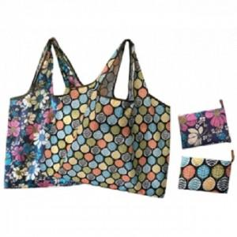

【상세/제작정보】 | <p><span style="font-size: 18pt;">★타입 코끼리는 단종입니다.★</span>&nbsp;</p>

【인쇄/포장옵션】 | 실크, 스티커 / OPP(비닐)

【공급단가】 | 수량 | 100~ | 500~ | 1,000~ | 3,000~ | 5,000~
*VAT별도 | 단가 | 1,950원 | 1,900원 | 1,840원 | 1,750원 | 1,720원

【상품 URL】 | https://www.synergygift.co.kr:443/src/goods_detail.php?gdno=30747

